行政事業レビューシート
 |  |  |  |  |  |  |  |  |  |  |  |  |  |  |  |  |  |  |  |  |  |  |  |  |  | 事業番号 |  |  |  |  |  |  |  |  | 0035
令和2年度行政事業レビューシート |  |  |  |  |  |  |  |  |  |  |  |  |  |  |  |  |  |  |  |  |  |  |  |  | （ | 国土交通省 |  |  |  |  |  |  |  |  |  |  |  | ）
事業名 |  |  |  |  | 海洋再生可能エネルギー発電設備の整備に係る海域の利用調整に必要な経費 |  |  |  |  |  |  |  |  |  |  |  | 担当部局庁 |  |  |  |  | 港湾局 |  |  |  |  |  |  |  |  |  |  | 作成責任者
事業開始年度 |  |  |  |  | 令和元年度 |  |  |  |  |  | 事業終了 （予定）年度 |  |  |  | 終了予定なし |  | 担当課室 |  |  |  |  | 海洋・環境課海洋利用開発室 |  |  |  |  |  |  |  |  |  |  | 室長 大岡 秀哉
会計区分 |  |  |  |  | 一般会計
根拠法令 （具体的な 条項も記載） |  |  |  |  | 海洋再生可能エネルギー発電設備の整備に係る海域の利用の促進に関する法律（平成三十年法律第八十九号）第八条 |  |  |  |  |  |  |  |  |  |  |  | 関係する 計画、通知等 |  |  |  |  | ・海洋基本計画（平成30年5月閣議決定） ・エネルギー基本計画（平成30年7月閣議決定） ・成長戦略フォローアップ （令和2年7月閣議決定） ・経済財政運営と改革の基本方針2020 ～危機の克服、そして新しい未来へ～ （令和2年7月閣議決定）
主要政策・施策 |  |  |  |  | 海洋政策 |  |  |  |  |  |  |  |  |  |  |  | 主要経費 |  |  |  |  | その他の事項経費
事業の目的 （目指す姿を簡潔に。3行程度以内） |  |  |  |  | 一般海域における洋上風力発電のエリアの指定のための調査、エリア指定後の管理を行うことで、洋上風力発電を促進する。
事業概要 （5行程度以内。別添可） |  |  |  |  | 一般海域における洋上風力発電のエリアの指定のための調査、エリア指定後の管理を行う。
実施方法 |  |  |  |  | 委託・請負
予算額・ 執行額 （単位:百万円） |  |  |  |  |  |  |  |  |  |  |  |  | 平成29年度 |  |  | 30年度 |  |  |  |  | 令和元年度 |  |  |  |  |  | 2年度 |  |  |  |  |  |  | 3年度要求
 |  |  |  |  | 予算の状況 |  | 当初予算 |  |  |  |  |  | - |  |  | - |  |  |  |  | 327 |  |  |  |  |  | 337 |  |  |  |  |  |  | 593
 |  |  |  |  |  |  | 補正予算 |  |  |  |  |  | - |  |  | - |  |  |  |  | - |  |  |  |  |  | -
 |  |  |  |  |  |  | 前年度から繰越し |  |  |  |  |  | - |  |  | - |  |  |  |  | - |  |  |  |  |  | 84 |  |  |  |  |  |  | -
 |  |  |  |  |  |  | 翌年度へ繰越し |  |  |  |  |  | - |  |  | - |  |  |  |  | ▲ 84 |  |  |  |  |  | -
 |  |  |  |  |  |  | 予備費等 |  |  |  |  |  | - |  |  | - |  |  |  |  | - |  |  |  |  |  | -
 |  |  |  |  |  |  | 計 |  |  |  |  |  | 0 |  |  | 0 |  |  |  |  | 243 |  |  |  |  |  | 421 |  |  |  |  |  |  | 593
 |  |  |  |  | 執行額 |  |  |  |  |  |  |  | - |  |  | - |  |  |  |  | 243
 |  |  |  |  | 執行率（％） |  |  |  |  |  |  |  | - |  |  | - |  |  |  |  | 100%
 |  |  |  |  | 当初予算＋補正予算に対する執行額の割合（％） |  |  |  |  |  |  |  | #DIV/0! |  |  | #DIV/0! |  |  |  |  | 74%
令和2・3年度 予算内訳 （単位：百万円） |  |  |  |  | 歳出予算目 |  |  |  |  |  |  |  | 2年度当初予算 |  |  | 3年度要求 |  |  |  |  | 主な増減理由
 |  |  |  |  | 海洋環境対策調査費 |  |  |  |  |  |  |  | 335 |  |  | 590 |  |  |  |  | -
 |  |  |  |  | 職員旅費 |  |  |  |  |  |  |  | 2 |  |  | 3

 |  |  |  |  | 計 |  |  |  |  |  |  |  | 337 |  |  | 593
成果目標及び 成果実績 （アウトカム） |  |  |  |  | 定量的な成果目標 |  |  |  |  |  |  |  | 成果指標 |  |  |  |  |  | 単位 |  |  | 平成29年度 |  |  | 30年度 |  |  |  | 令和元年度 |  |  |  | 中間目標 |  |  | 目標最終年度
 |  |  |  |  |  |  |  |  |  |  |  |  |  |  |  |  |  |  |  |  |  |  |  |  |  |  |  |  |  |  |  |  | - |  | 年度 | 12 | 年度
 |  |  |  |  | 調査を行ったうえで洋上風力発電の運転が開始されている海域数 |  |  |  |  |  |  |  | 調査を行ったうえで洋上風力発電の運転が開始されている海域数 |  |  |  | 成果実績 |  | 箇所 |  |  | - |  |  | - |  |  |  | - |  |  |  | - |  |  | -
 |  |  |  |  |  |  |  |  |  |  |  |  |  |  |  |  | 目標値 |  | 箇所 |  |  | - |  |  | - |  |  |  | - |  |  |  | - |  |  | 5
 |  |  |  |  |  |  |  |  |  |  |  |  |  |  |  |  | 達成度 |  | ％ |  |  | - |  |  | - |  |  |  | - |  |  |  | - |  |  | -
根拠として用いた 統計・データ名 （出典） |  |  |  |  | 国土交通省港湾局調べ

成果目標及び成果実績（アウトカム）欄についてさらに記載が必要な場合はチェックの上【別紙１】に記載 |  |  |  |  |  |  |  |  |  |  |  |  |  |  |  |  |  |  |  |  |  |  |  |  |  |  |  |  |  |  | チェック

活動指標及び 活動実績 （アウトプット） |  |  |  |  | 活動指標 |  |  |  |  |  |  |  |  |  |  |  |  |  | 単位 |  |  | 平成29年度 |  |  | 30年度 |  |  |  | 令和元年度 |  |  |  | 2年度 活動見込 |  |  | 3年度 活動見込
 |  |  |  |  | エリアの指定のための調査を行った海域数 |  |  |  |  |  |  |  |  |  |  |  | 活動実績 |  | 箇所 |  |  | - |  |  | - |  |  |  | 4 |  |  |  | - |  |  | -
 |  |  |  |  |  |  |  |  |  |  |  |  |  |  |  |  | 当初見込み |  | 箇所 |  |  | - |  |  | - |  |  |  | 4 |  |  |  | 4 |  |  | -
単位当たり コスト |  |  |  |  | 算出根拠 |  |  |  |  |  |  |  |  |  |  |  |  |  | 単位 |  |  | 平成29年度 |  |  | 30年度 |  |  |  | 令和元年度 |  |  |  | 2年度活動見込
 |  |  |  |  | X：執行額（百万円）／Y：調査を行った海域数（箇所） |  |  |  |  |  |  |  |  |  |  |  | 単位当たり コスト |  | 百万円／箇所 |  |  | - |  |  | - |  |  |  | 61 |  |  |  | 105
 |  |  |  |  |  |  |  |  |  |  |  |  |  |  |  |  | 計算式 |  | X/Y |  |  | - |  |  | - |  |  |  | 243/4 |  |  |  | 421/4
政策評価、新経済・財政再生計画との関係 |  | 政策評価 | 政策 |  | ２ 良好な生活環境、自然環境の形成、バリアフリー社会の実現
 |  |  | 施策 |  | ４ 海洋･沿岸域環境や港湾空間の保全･再生･形成､海洋廃棄物処理､海洋汚染防止を推進する

 |  | 新経済・財政再生計画改革工程表 2019 | 取組事項 |  | 分野： |  |  | -
 |  |  | KPI (第一階層） |  | ＫＰＩ （第一階層） |  |  |  |  |  |  |  |  |  |  |  |  |  | 単位 |  |  | 計画開始時 |  |  | 元年度 |  |  |  | 2年度 |  |  |  | 中間目標 |  |  | 目標最終年度
 |  |  |  |  |  |  |  |  |  |  |  |  |  |  |  |  |  |  |  |  |  | - | 年度 |  |  |  |  |  |  |  |  |  | - |  | 年度 | - | 年度
 |  |  |  |  | - |  |  |  |  |  |  |  |  |  |  |  | 成果実績 |  | - |  |  | - |  |  | - |  |  |  | - |  |  |  | - |  |  | -
 |  |  |  |  |  |  |  |  |  |  |  |  |  |  |  |  | 目標値 |  | - |  |  | - |  |  | - |  |  |  | - |  |  |  | - |  |  | -
 |  |  |  |  |  |  |  |  |  |  |  |  |  |  |  |  | 達成度 |  | ％ |  |  | - |  |  | - |  |  |  | - |  |  |  | - |  |  | -
 |  |  | KPI (第二階層） |  | ＫＰＩ （第二階層） |  |  |  |  |  |  |  |  |  |  |  |  |  | 単位 |  |  | 計画開始時 |  |  | 元年度 |  |  |  | 2年度 |  |  |  | 中間目標 |  |  | 目標最終年度
 |  |  |  |  |  |  |  |  |  |  |  |  |  |  |  |  |  |  |  |  |  | - | 年度 |  |  |  |  |  |  |  |  |  | - |  | 年度 | - | 年度
 |  |  |  |  | - |  |  |  |  |  |  |  |  |  |  |  | 成果実績 |  | - |  |  | - |  |  | - |  |  |  | - |  |  |  | - |  |  | -
 |  |  |  |  |  |  |  |  |  |  |  |  |  |  |  |  | 目標値 |  | - |  |  | - |  |  | - |  |  |  | - |  |  |  | - |  |  | -
 |  |  |  |  |  |  |  |  |  |  |  |  |  |  |  |  | 達成度 |  | ％ |  |  | - |  |  | - |  |  |  | - |  |  |  | - |  |  | -
 |  |  | 本事業の成果と取組事項・KPIとの関係
 |  |  | -

事業所管部局による点検・改善
 |  | 項 目 |  |  |  |  |  |  |  |  |  |  |  |  |  |  |  |  |  |  | 評 価 |  | 評価に関する説明
国費投入の必要性 |  | 事業の目的は国民や社会のニーズを的確に反映しているか。 |  |  |  |  |  |  |  |  |  |  |  |  |  |  |  |  |  |  | ○ |  | 成長戦略フォローアップにおいて、洋上電力発電に不可欠な基地港湾の2020年度内の指定を目指すとともに、2021年度までに安全指針を策定することとされている。 また、エネルギー基本計画において、地域との共生を図る海域利用のルール整備や系統制約、基地港湾への対応、関連手続きの迅速化と価格入札も組み合わせた洋上風力発電の導入促進策を講じていくとされている。これらから、洋上風力発電を促進するため、一般海域における洋上風力発電のエリアの指定のための調査、エリア指定後の管理を行うことは、国民や社会のニーズを的確に反映している。
 |  | 地方自治体、民間等に委ねることができない事業なのか。 |  |  |  |  |  |  |  |  |  |  |  |  |  |  |  |  |  |  | ○ |  | 都道府県の境界により制約を受けない区域の設定や国際海上交通や都道府県をまたいだ漁業活動に係る評価・利害調整についてしっかりと措置することが必要となるため、地方自治体、民間等に事業を委ねることはできない。
 |  | 政策目的の達成手段として必要かつ適切な事業か。政策体系の中で優先度の高い事業か。 |  |  |  |  |  |  |  |  |  |  |  |  |  |  |  |  |  |  | ○ |  | 一般海域において洋上風力発電の円滑な導入を図るためには、一般海域におけるエリアの指定のための調査を行うことが不可欠である。また、経済財政運営と改革の基本方針2020～危機の克服、そして新しい未来へ～において、再生可能エネルギーについて、主力電源化を目指し、国民負担の抑制を図りながら最大限の導入を促すとされていることから、当該事業の優先度は高い。
事業の効率性 |  | 競争性が確保されているなど支出先の選定は妥当か。 |  |  |  |  |  |  |  |  |  |  |  |  |  |  |  |  |  |  | ○ |  | 入札・契約手続きの透明性・競争性の確保に努めており、支 出先は競争入札により選定している。
 |  |  | 一般競争契約、指名競争契約又は随意契約（企画競争）による支出のうち、一者応札又は一者応募となったものはないか。 |  |  |  |  |  |  |  |  |  |  |  |  |  |  |  |  |  | 有
 |  |  | 競争性のない随意契約となったものはないか。 |  |  |  |  |  |  |  |  |  |  |  |  |  |  |  |  |  | 無
 |  | 受益者との負担関係は妥当であるか。 |  |  |  |  |  |  |  |  |  |  |  |  |  |  |  |  |  |  | ‐
 |  | 単位当たりコスト等の水準は妥当か。 |  |  |  |  |  |  |  |  |  |  |  |  |  |  |  |  |  |  | ○ |  | 洋上風力発電の促進を目的とした洋上風力発電のエリアの調査に限り実施していることから妥当である。
 |  | 資金の流れの中間段階での支出は合理的なものとなっているか。 |  |  |  |  |  |  |  |  |  |  |  |  |  |  |  |  |  |  | ‐
 |  | 費目・使途が事業目的に即し真に必要なものに限定されているか。 |  |  |  |  |  |  |  |  |  |  |  |  |  |  |  |  |  |  | ○ |  | 洋上風力発電の促進を目的とした洋上風力発電のエリアの調査に限り実施していることから妥当である。
 |  | 不用率が大きい場合、その理由は妥当か。（理由を右に記載） |  |  |  |  |  |  |  |  |  |  |  |  |  |  |  |  |  |  | ‐
 |  | 繰越額が大きい場合、その理由は妥当か。（理由を右に記載） |  |  |  |  |  |  |  |  |  |  |  |  |  |  |  |  |  |  | ○ |  | 協議会の構成員の調整、また協議会での漁業者や地元市町村等の意見集約が難航し、進捗に遅れが生じたもの。
 |  | その他コスト削減や効率化に向けた工夫は行われているか。 |  |  |  |  |  |  |  |  |  |  |  |  |  |  |  |  |  |  | ‐
事業の有効性 |  | 成果実績は成果目標に見合ったものとなっているか。 |  |  |  |  |  |  |  |  |  |  |  |  |  |  |  |  |  |  | ‐
 |  | 事業実施に当たって他の手段・方法等が考えられる場合、それと比較してより効果的あるいは低コストで実施できているか。 |  |  |  |  |  |  |  |  |  |  |  |  |  |  |  |  |  |  | ‐
 |  | 活動実績は見込みに見合ったものであるか。 |  |  |  |  |  |  |  |  |  |  |  |  |  |  |  |  |  |  | ○ |  | 洋上風力発電のエリアの調査を着実に実施しており、活動実績は見込みに見合ったものである。
 |  | 整備された施設や成果物は十分に活用されているか。 |  |  |  |  |  |  |  |  |  |  |  |  |  |  |  |  |  |  | ○ |  | 調査結果については事業者へ提供しており、事業者の事業計画策定に活用されている。
関連事業 |  | 関連する事業がある場合、他部局・他府省等と適切な役割分担を行っているか。（役割分担の具体的な内容を各事業の右に記載）
 |  | 所管府省名 |  |  | 事業番号 |  |  |  |  |  |  | 事業名

点検・改善結果 |  | 点検結果 |  |  | 事業執行において、明らかになっている課題はない。 令和元年12月27日には長崎県五島市沖について海洋再生可能エネルギー発電設備整備促進区域に指定した。 今後とも、業務実績の精査を十分に行い、業務の効率化及びコスト縮減に努める。
 |  | 改善の 方向性 |  |  | 本事業は、洋上風力発電の促進のため一般海域における洋上風力発電のエリアの指定のための調査、エリア指定後の管理を行うことを目的としている。エリア指定のための調査については、透明性、競争性を有する契約により経費縮減を図るため、引き続き全ての案件で、競争性のある契約方式により実施する。
外部有識者の所見
国の事業として妥当である。令和2年度（見込）の単位コストが令和元年度から大幅に上昇している。随意契約（企画競争）の応募者が1社となっている。これらについて調査し、改善が必要ではないか。効率的で効果的に事業を推進するように努めていただきたい。
行政事業レビュー推進チームの所見
事業内容の 一部改善 |  |  |  | 外部有識者の所見を踏まえ、企画競争の要件等の見直し等の検討を含め調達の競争性を確保し、コスト削減に努めるとともに、計画的な事業執行に努められたい。
所見を踏まえた改善点/概算要求における反映状況
年度内に改善を検討 |  |  |  | 外部有識者の所見を踏まえ、企画競争の要件の見直し等を検討するとともに、引き続きコスト削減に取り組んでいく。
備考
-
関連する過去のレビューシートの事業番号
平成22年度 |  |  | - |  |  |  |  |  |  |  |  | 平成23年度 |  | - |  |  |  | 平成24年度 |  |  |  | - |  |  |  |  |  |  |  | 平成25年度 |  |  |  | -
平成26年度 |  |  | - |  |  |  |  |  |  |  |  | 平成27年度 |  | - |  |  |  | 平成28年度 |  |  |  | - |  |  |  |  |  |  |  | 平成29年度 |  |  |  | -
平成30年度 |  |  | 新31-33
平成31年度 |  |  | 国土交通省 |  |  | ( | 新31 |  | - | 0004 |  |  | )
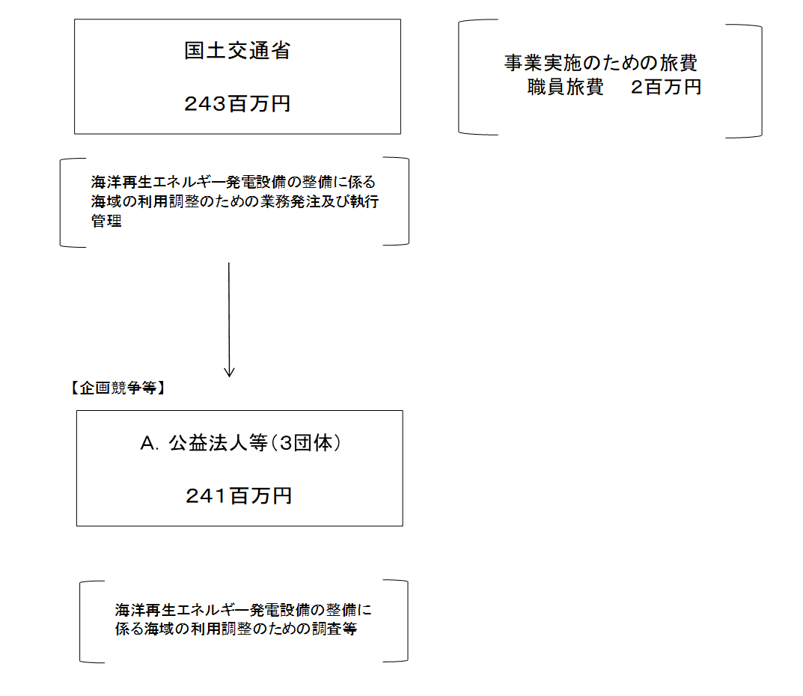
資金の流れ （資金の受け取り先が何を行っているかについて補足する） （単位：百万円） |  |  |  |  | ※令和元年度実績を記入。執行実績がない新規事業、新規要求事業については現時点で予定やイメージを記入。

費目・使途 （「資金の流れ」においてブロックごとに最大の金額が支出されている者について記載する。費目と使途の双方で実情が分かるように記載） |  |  |  |  | A.共同提案体 （一社）海洋調査協会・（一財）沿岸技術研究センター |  |  |  |  |  |  |  |  |  |  |  |  |  |  | B.
 |  |  |  |  | 費 目 |  |  |  |  | 使 途 |  |  |  |  |  |  | 金 額 (百万円） |  |  | 費 目 |  |  |  | 使 途 |  |  |  |  |  |  |  |  |  |  |  | 金 額 (百万円）
 |  |  |  |  | 調査費 |  |  |  |  | 洋上風力発電の導入促進に向けた海底地盤調査検討業務 |  |  |  |  |  |  | 232
 |  |  |  |  | 計 |  |  |  |  |  |  |  |  |  |  |  | 232 |  |  | 計 |  |  |  |  |  |  |  |  |  |  |  |  |  |  |  | 0

 | 支出先上位１０者リスト
 | A.
 |  | 支 出 先 |  |  |  |  |  | 法 人 番 号 |  |  |  |  | 業 務 概 要 |  |  |  | 支 出 額 （百万円） |  |  | 契約方式等 |  |  |  | 入札者数 （応募者数） |  |  |  | 落札率 |  |  |  | 一者応札・一者応募又は 競争性のない随意契約となった 理由及び改善策 （支出額10億円以上）
1 |  | 共同提案体 （一社）海洋調査協会・（一財）沿岸技術研究センター |  |  |  |  |  | - |  |  |  |  | 洋上風力発電の導入促進に向けた海底地盤調査検討業務 |  |  |  | 232 |  |  | 随意契約 （企画競争） |  |  |  | 1 |  |  |  | 100
2 |  | （一財）沿岸技術研究センター |  |  |  |  |  | 2010005018571 |  |  |  |  | 一般海域における洋上風力発電設備に関する技術基準の策定に関する検討業務等 |  |  |  | 8 |  |  | 随意契約 （企画競争） |  |  |  | 1 |  |  |  | 99
3 |  | （一財）港湾空港総合技術センター |  |  |  |  |  | 5010005002705 |  |  |  |  | 洋上風力発電施設検討委員会 令和元年度第1回施工技術ワーキンググループ運営補助業務 |  |  |  | 1 |  |  | 随意契約 （少額） |  |  |  | - |  |  |  | -

支出先上位10者リスト欄についてさらに記載が必要な場合はチェックの上【別紙３】に記載 |  |  |  |  |  |  |  |  |  |  |  |  |  |  |  |  |  |  |  |  |  |  |  |  |  |  |  | チェック

 | 国庫債務負担行為等による契約先上位10者リスト
 |  | ﾌﾞﾛｯｸ 名 | 契 約 先 |  |  |  |  | 法 人 番 号 |  |  |  |  | 業 務 概 要 |  |  |  | 契約額 （百万円） |  |  | 契約方式 |  |  |  | 入札者数 （応募者数） |  |  |  | 落札率 |  |  |  | 一者応札・一者応募又は 競争性のない随意契約となった理由及び改善策 （契約額10億円以上）
1 | 1 |  | －
2 | 1
3 | 1
4 | 1
5 | 1
6 | 1
7 | 1
8 | 1
9 | 1
10 | 1
11 | 1
12 | 1
13 | 1
14 | 1
15 | 1
16 | 1
17 | 1
18 | 1
19 | 1
20 | 1
21 | 1
22 | 1
23 | 1
24 | 1
25 | 1
26 | 1
27 | 1
28 | 1
29 | 1
30 | 1

